综合素质测评成绩
生命科学学院推免应届本科学生综合素质测评结果 2020-2021/2021—2022/2022-2023学年2020级生物科学（师范）专业 综合素质测评成绩
（学院盖章）
序号 | 学号 | 姓名 | 智育成绩 | 智育排名 | 德育成绩 | 德育排名 | 文体成绩 | 文体排名 | 综合素质测评总分 | 综合素质测评排名 | 绩点 | 四级成绩 | 是否有挂科 | 本人签字 | 备注
1 | 20012108 | 张子悦 | 97.58 | 1/121 | 66.50 | 31/121 | 55.33 | 19/121 | 87.14 | 6/121 | 3.56 | 554 | 否 | 
2 | 20012048 | 李昀烨 | 97.39 | 2/121 | 89.50 | 2/121 | 77.17 | 1/121 | 93.79 | 1/121 | 3.32 | 425 | 否 | 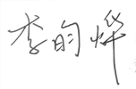
3 | 20012078 | 金子 | 97.31 | 3/121 | 73.50 | 10/121 | 50.50 | 61/121 | 87.87 | 5/121 | 3.52 | 488 | 否 | 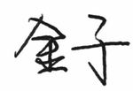
4 | 20012085 | 王玉竹 | 96.85 | 4/121 | 75.33 | 9/121 | 62.17 | 10/121 | 89.08 | 4/121 | 3.45 | 475 | 否 | 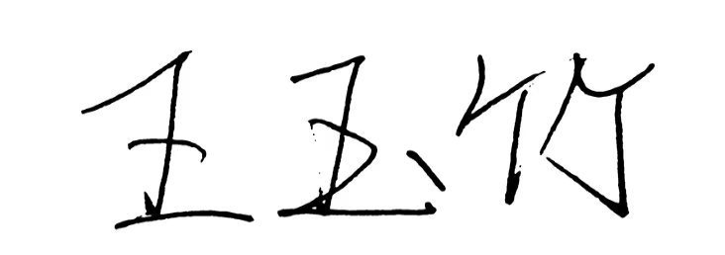
5 | 20012044 | 王玥琪 | 95.22 | 5/121 | 80.00 | 5/121 | 69.00 | 4/121 | 89.55 | 3/121 | 3.35 | 493 | 否 | 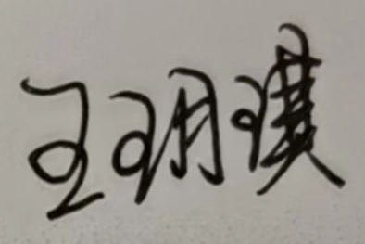
6 | 20012114 | 贾金宁 | 94.79 | 6/121 | 90.00 | 1/121 | 76.67 | 2/121 | 92.02 | 2/121 | 3.39 | 492 | 否 | 
7 | 20012054 | 孙语聪 | 94.52 | 7/121 | 69.83 | 17/121 | 55.00 | 21/121 | 85.63 | 8/121 | 3.37 | 470 | 否 | 
8 | 20012009 | 刘航兵 | 93.54 | 8/121 | 76.17 | 8/121 | 64.00 | 7/121 | 87.11 | 7/121 | 3.06 | 379 | 否 | 
9 | 20012102 | 雷宁 | 93.32 | 9/121 | 66.50 | 32/121 | 55.33 | 20/121 | 84.16 | 16/121 | 3.19 | 441 | 否 | 
10 | 20012074 | 于素晗 | 93.07 | 10/121 | 67.83 | 23/121 | 51.50 | 51/121 | 83.87 | 17/121 | 3.27 | 476 | 否 | 

 |  |  | 辅导员： |  |  | 副书记:

